상품제안서
에코백조리개 | 상품코드: S39384

 |  |  |  |  |  |  | 02-713-8555 | www.synergygift.co.kr
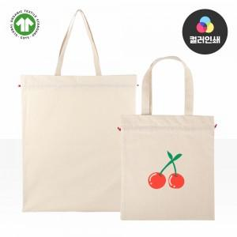

【상세/제작정보】 | <p><span style="font-size: 14pt; font-family: 돋움, Dotum, Helvetica, sans-serif; display: inline !important; float: none;">※ 양면인쇄시 디자인 다르면 추가비용 발생됩니다.</span></p><p><span style="font-size: 14pt; font-family: 돋움, Dotum, Helvetica, sans-serif; display: inline !important; float: none;">​</span><span style="font-size: 14pt; font-family: 돋움, Dotum, Helvetica, sans-serif; display: inline !important; float: none;">※ 컬러인쇄 사이즈 150*150mm 기준</span></p><p><span style="font-size: 14pt; font-family: 돋움, Dotum, Helvetica, sans-serif; display: inline !important; float: none;">※ 누끼인쇄 해당시 비용 추가 발생 됩니다.</span></p>

【인쇄/포장옵션】 | 실크, 풀칼라 / OPP(비닐)

【공급단가】 | 수량 | 50~ | 300~ | 500~ | 1,000~ | 3,000~
*VAT별도 | 소형 | 3,250원 | 3,200원 | 3,120원 | 3,000원 | 2,870원
 | 대형 | 5,850원 | 5,760원 | 5,620원 | 5,400원 | 5,170원

【상품 URL】 | https://www.synergygift.co.kr:443/src/goods_detail.php?gdno=39384

